Sheet1
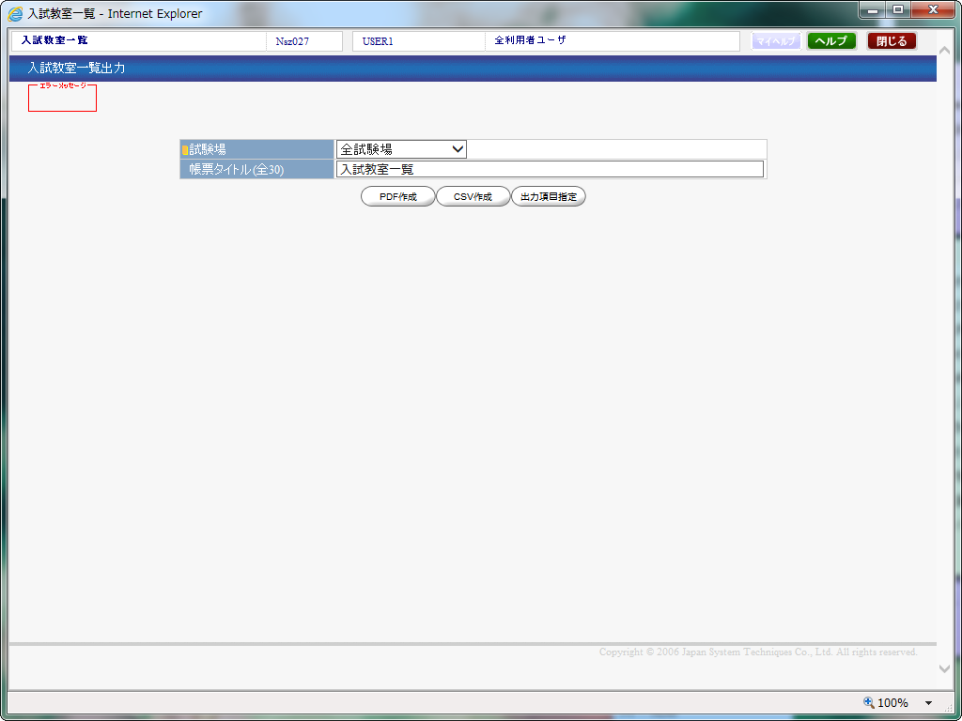
Nsz027 入試教室一覧 | 画面イメージ

